Pronostico
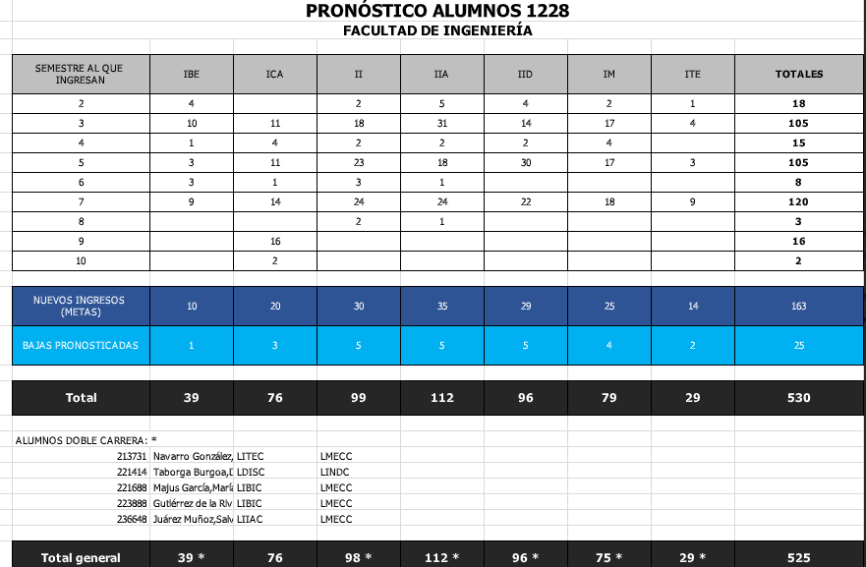
1222 | 1228 | Industrial | Mecatrónica | Innovación y Diseño | Inteligencia Artificial | Tecnologías Energéticas | Civil y Administración | Bioelectrónica | Suma | Ciclo de ingreso
0 | 1 | 24 | 20 | 23 | 28 | 11 | 16 | 8 | 130 | 1228 | 163 | 100
 |  |  |  |  |  |  |  |  |  |  | 130
1 | 2 | 2 | 2 | 4 | 5 | 1 | 0 | 4 | 18 | 1222

2 | 3 | 18 | 17 | 14 | 31 | 4 | 11 | 10 | 105 | 1218

3 | 4 | 2 | 4 | 2 | 2 | 0 | 4 | 1 | 15 | 1212

4 | 5 | 23 | 17 | 30 | 18 | 3 | 11 | 3 | 105 | 1208

5 | 6 | 3 | 0 | 0 | 1 | 0 | 1 | 3 | 8 | 1202

6 | 7 | 24 | 18 | 22 | 24 | 9 | 14 | 9 | 120 | 1198

7 | 8 | 2 | 0 | 0 | 1 | 0 | 0 | 0 | 3 | 1192

8 | 9 |  |  |  |  |  | 16 |  | 16

9 | 10 |  |  |  |  |  | 2 |  | 2

 |  | Alumnos con doble carrera
 |  | 0213731 | Navarro González,Sergio Ramón |  |  | LITEC | LMECC
 |  | 0221414 | Taborga Burgoa,Daniel Ignacio |  |  | LDISC | LINDC
 |  | 0221688 | Majus García,María Paula |  |  | LIBIC | LMECC
 |  | 0223888 | Gutiérrez de la Riva,Ariadna |  |  | LIBIC | LMECC
 |  | 0236648 | Juárez Muñoz,Salvador Eduardo |  |  | LIIAC | LMECC

